VinsAnnéesCouleurs_Solution
Tcd donnant le nombre de vins et le prix moyen par année de production et par couleur |  |  |  | Retour

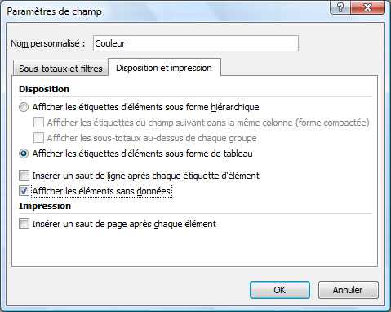
 |  | Données
Année | Couleur | Nombre | Prix moyen
1996 | Blanc
 | Rosé
 | Rouge | 2 | 23.45 €

1997 | Blanc | 1 | 34.90 €
 | Rosé
 | Rouge

1998 | Blanc
 | Rosé
 | Rouge | 2 | 14.89 €

1999 | Blanc | 1 | 6.49 €
 | Rosé
 | Rouge | 4 | 21.27 €

2000 | Blanc | 1 | 10.90 €
 | Rosé
 | Rouge | 2 | 11.45 €

2001 | Blanc | 2 | 7.84 €
 | Rosé | 1 | 2.39 €
 | Rouge | 5 | 6.10 €

2002 | Blanc | 3 | 3.79 €
 | Rosé | 2 | 3.09 €
 | Rouge | 1 | 3.19 €

2003 | Blanc | 1 | 5.99 €
 | Rosé | 1 | 2.79 €
 | Rouge

Total général |  | 29 | 10.86 €

MinMoyenneMax_Solution
Créez un graphique croisé dynamique représentant le prix le plus bas, la moyenne du prix et le prix le plus élevé par couleur |  |  |  | Retour

NB : les opérations de synthèse se font sur le champ 'Prix calculé' (le champ 'Prix' est le prix récupéré d'un autre logiciel et est importé en Excel en tant que texte)

 | Données
Couleur | Prix le plus bas | Moyenne des prix | Prix le plus élevé
Blanc | 2.39 € | 9.48 € | 34.90 €
Rosé | 2.39 € | 2.84 € | 3.19 €
Rouge | 3.19 € | 13.65 € | 48.90 €
Total général | 2.39 € | 10.86 € | 48.90 €

VinsAnnées_Solution
Graphique croisé dynamique représentant une courbe de l'évolution du nombre de vins par année de production |  | Retour

Evolution du nombre de vins par année
Nombre de vins
Année | Total
1996 | 2
1997 | 1
1998 | 2
1999 | 5
2000 | 3
2001 | 8
2002 | 6
2003 | 2
Total général | 29

VinsPrix_Solution
Graphique croisé dynamique donnant le pourcentage du nombre de bouteilles par gamme de prix par rapport au nombre total |  | Retour

Pourcentage du nombre / total
Gamme de prix | Total
0-10 | 65.52%
10-20 | 20.69%
20-30 | 6.90%
30-40 | 3.45%
40-50 | 3.45%

